상품제안서
어른아이 팔튜브 암튜브 | 상품코드: F27352

 |  |  |  |  |  |  | 02-412-0044 | www.easy1.co.kr
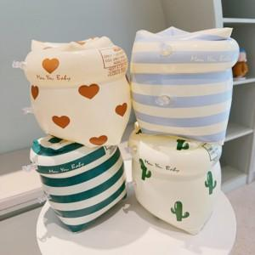

【상세/제작정보】 | <p><span style="font-size: 14pt;"><b>* 배송비 1box 80개 7000원(별도)</b></span></p><p><span style="font-size: 18.6667px;"><b>* DTF인쇄 2000원(별도) 7*4</b></span></p>

【인쇄/포장옵션】 | DTF / 포장불가능

【공급단가】 | 수량 | 100~ | 300~ | 500~ | 1,000~ | 3,000~
*VAT별도 | 단가 | 7,140원 | 6,880원 | 6,630원 | 6,370원 | 6,120원

【상품 URL】 | https://dev.easy1.co.kr:443/src/goods_detail.php?gdno=27352

